关系图
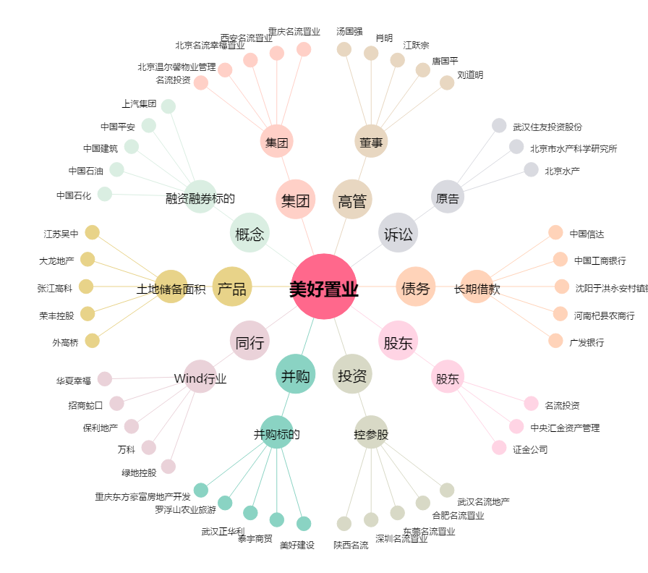
美好置业[000667.SZ] - 关系概览图

